手順
DBインスタンスクラス変更手順書

【作業概要説明】
本手順はDBインスタンスクラス変更を実施する手順である。

【操作対象】
AWSコンソール、Amazon Aurora postgreSQL

【操作担当者】
ISIDサービスデスク担当者

【作業端末】
本番・研修：AWSコンソール管理端末、特権ID管理端末
開発環境：AWSコンソール管理端末、仮想化管理端末

番号 | 操作項目 | 操作方法 | 確認方法 | チェック | 開始時間 | 終了時間 | 作業担当者 | 作業確認者 | 備考
1 | 端末ログイン | ■開発環境(リモート保守) 別紙「リモート保守ログイン手順」に従い、リモートログインを実施する。 リモート保守端末→踏み台サーバ→AWSコンソール ■本番・研修・開発環境 AWSコンソール管理端末→AWSコンソール ＃作業用のロールはAWS管理コンソールの「保守運用用アカウント」を利用する。 | 左記ログインにおいてエラーが発生しないこと。 | □
2 | AWSコンソールからAmazon RDSサービスを開く | AWSコンソール検索窓に「RDS」と入力し、Amazon RDS画面を開く。 | - | □
3 | DBインスタンスの選択 | 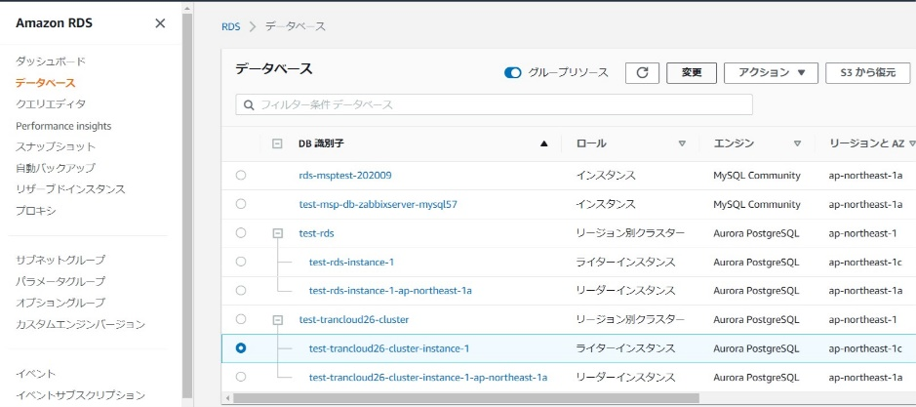 左ペインからデータベースを選択する。 変更対象のDBインスタンスを選択し、「変更」を押す。 プライマリインスタンス→リードレプリカの順番で変更を実施する。 | 変更対象のDBインスタンスが選択されていることを確認する。 ※各行毎のDBインスタンス名は以下のファイルを参照のこと。 横浜銀行： 別紙_運用手順書用サービス設定値一覧_横浜銀行.xlsx RDSシート 東日本銀行 別紙_運用手順書用サービス設定値一覧_東日本銀行.xlsx RDSシート | □
4 | インスタンスクラスの選択 | 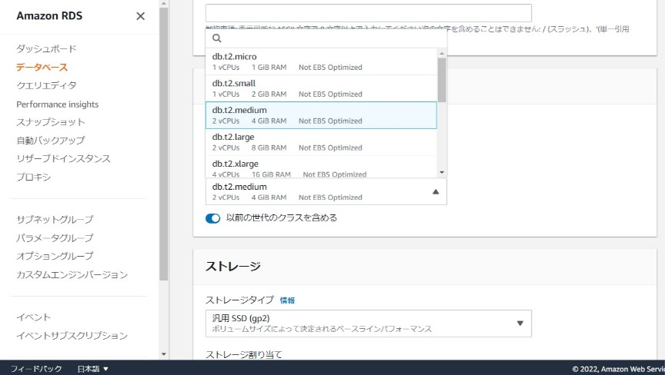 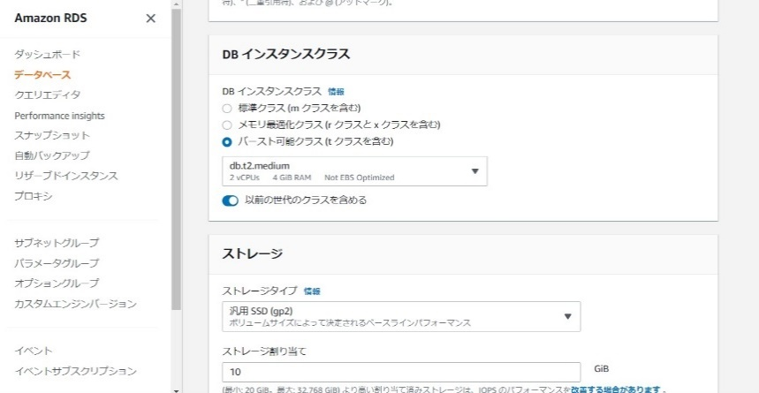 DBインスタンスを変更画面のDBインスタンスクラスから対象のインスタンスクラスを選択する。 選択後、画面下の「続行」を押す。 | 変更したいインスタンスクラスが選択されていることを確認する。 | □
5 | 変更の実施 | 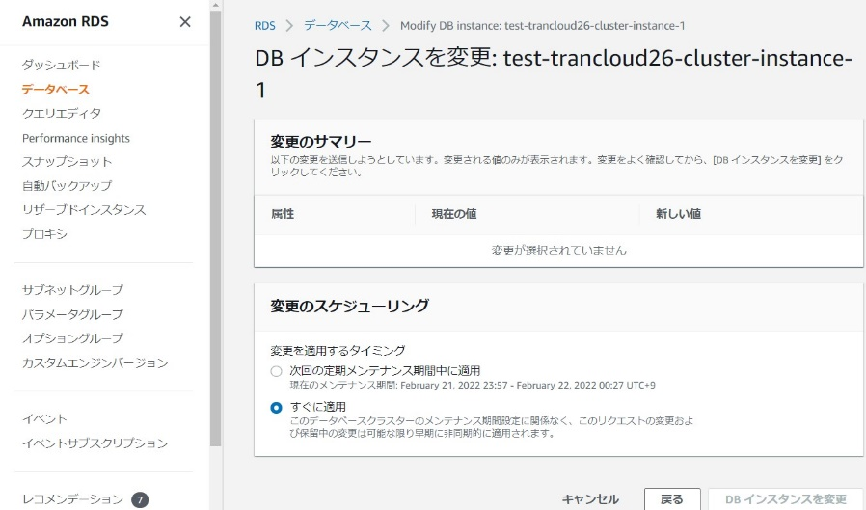 変更のスケジューリングから変更を適用するタイミングを選択する。 「すぐに適用」を選択。画面下の「DBインスタンスの変更」を押す。 対象データベースインスタンスのステータスが「変更中」となるのでしばらく待つ。※変更中はデータベース利用不可状態となる。 | インスタンスクラスが正常に変更されていることを確認する。 RDS > データベース画面の対象DBインスタンスのステータスが「利用可能」となっていることを確認する。 | □
6 | 同作業の繰り返し （リードレプリカ） | 3から5の作業をリードレプリカのDBインスタンスに対して繰り返し実施する。 | - | □
7 | 踏み台サーバへのログイン | ■本番・研修環境 特権ID管理端末→踏み台サーバ(本番環境)(RDP) ※特権ID管理端末からサーバへ接続する際は「XXXXX」参照すること ■開発環境 仮想化管理端末→踏み台サーバ(開発環境)(RDP) | 左記ログイン手順においてエラーが発生しないこと。
8 | DBの正常動作確認 | 作業後にデータベースへログインし、コマンド結果が正常に返答されることをことを確認する。 psqlでDBへログインする。 ＃ユーザIDについてはAurora PostgreSQLの「管理者アカウント」を利用する。 パスワードについては、以下の管理台帳を確認する。 横浜銀行 MW／DBアカウント貸し出し管理台帳_横浜銀行.xlsx 東日本銀行 MW／DBアカウント貸し出し管理台帳_東日本銀行.xlsx psql -h "DBホスト名" -U "DBユーザ名" ーｄ "接続先DB名" バージョン確認コマンドの結果が正常に返答されることを確認する。 SELECT version(); 完了したら、以下のコマンドでpsqlを終了する。 \q | 正常にログイン可能であることバージョン情報が表示できることを確認する。 psqlの終了を確認する。 | □
9 | サーバおよび作業端末からのログオフ | ■本番・研修環境 踏み台サーバ(本番環境)→特権ID管理端末の順でログオフを行う。 ■開発環境 踏み台サーバ(開発環境)→仮想化管理端末の順でログオフを行う。 | 全ての作業対象サーバー・端末からのログオフを確認する。 | □

